Sheet1
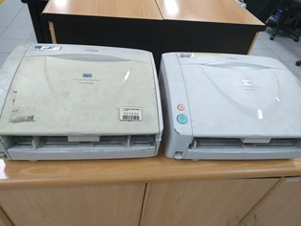
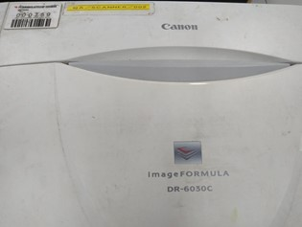
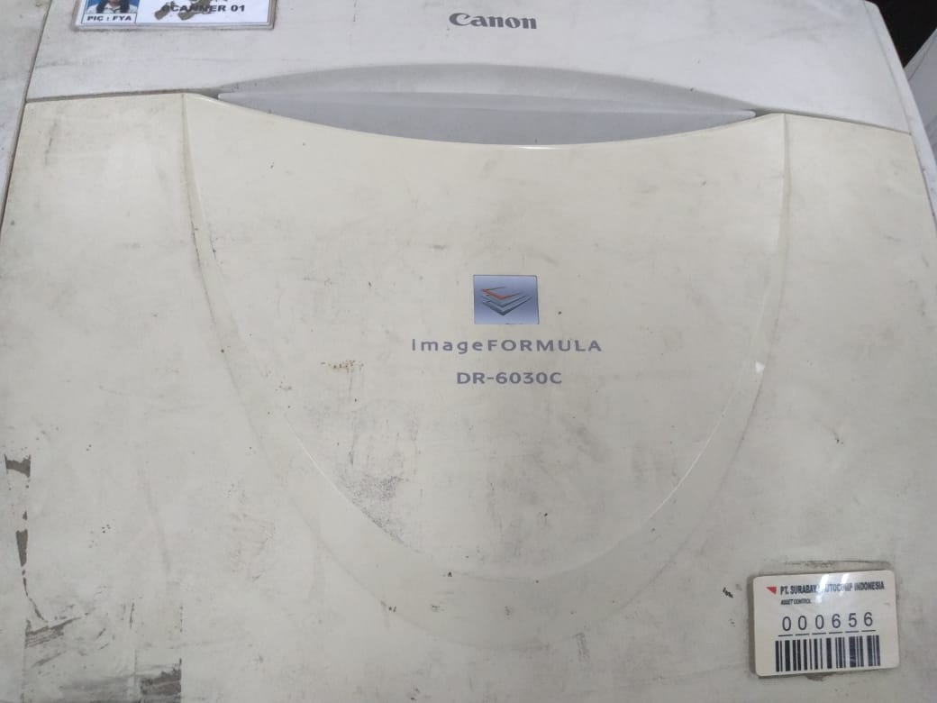
MESIN SCAN
TYPE : DR-6030C
MERK : CANON
PROBLEM : TIDAK BISA BUAT SCAN (MACET)

